①受託状況・記入の手引き
①受託状況 記入の手引き

令和6年度に貴施設が受託した産業廃棄物・特別管理産業廃棄物について、
廃棄物の種類ごと、委託者（排出事業者・処理業者、排出場所ごと）の受託状況を記入してください。
排出事業者の本社・事務所の所在地ではなく、廃棄物が実際に排出された事業場、工事現場などの所在地を記入して下さい。尚、大分県以外からの受託の場合は都道府県名のみの記入で構いません。
廃棄物の種類、委託者、処分方法が同一の場合は、受入量を合算して下さい。

【記入例】
 | 産業廃棄物・ 特別管理産業廃棄物の種類 | 委託者 |  |  | 貴処理施設での処分方法 | 受入量 （トン換算）
 |  | （いずれか一方のみ を選択） | 都道府県名 | 市町村名
1 | がれき類 | 排出事業者・処理業者 | 大分県 | 大分市 | 破砕 | 1,000
2 | がれき類 | 排出事業者・処理業者 | 大分県 | 大分市 | 埋立 | 500
3 | がれき類 | 排出事業者・処理業者 | 宮崎県 |  | 埋立 | 200
4 | 木くず | 排出事業者・処理業者 | 大分県 | 中津市 | 破砕 | 300
5 | 金属くず | 排出事業者・処理業者 | 福岡県 |  | 選別・破砕 | 50
6 | 廃プラスチック類 | 排出事業者・処理業者 | 熊本県 | 竹田市 | 焼却・埋立 | 400
7
8

 |  |  |  |  | 貴処理施設

排出事業者・
工事現場等
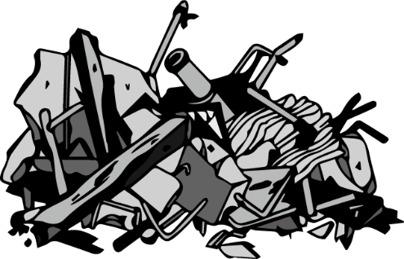

 |  |  |  |  | 産業廃棄物

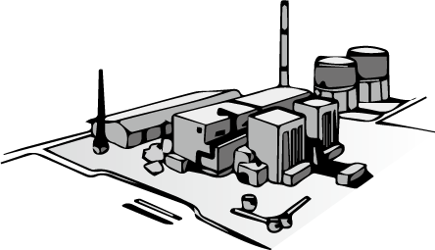
 |  |  | 受入

 |  |  |  |  |  | 中間処理

 |  |  |  |  |  | 最終処分

②処理状況・記入の手引き
②処理状況 記入の手引き
委託処理業者の本社・事務所の所在地ではなく、廃棄物が実際に処理された所在地を記入して下さい。尚、大分県以外へ委託した場合は都道府県名のみの記入で構いません。

令和6年度に貴施設が処理した産業廃棄物・特別管理産業廃棄物について、
貴処理施設での処理方法ごと、種類ごとの処理状況を記入してください。
処理後に製品等として売却されている場合は、種類に「製品名」、処分方法に「売却」と記入して下さい。なお、委託先地域は「不特定」でも構いません。

【記入例】
 | 処理前 |  |  | 処理後 |  | 他社への委託状況（売却等を含む）
 | 貴処理施設での 処理方法 | 産業廃棄物・ 特別管理産業廃棄物の 種類 | 処理前の量 （トン換算） | 種類 | 処理後の量 （トン換算） | 委託内容 | 委託先地域
 |  |  |  |  |  |  | 都道府県名 | 市町村名
1 | 破砕 | がれき類 | 800 | 再生骨材 | 800 | 売却 | 不特定
 |  | がれき類 | 200 | フルイ下 | 200 | 埋立 | 大分県 | 大分市
 |  | 木くず | 300 | 木チップ | 300 | 売却 | 大分県 | 中津市

2 | 選別 →破砕 | 金属くず | 80 | 再生原料 | 80 | 売却 | 大分県 | 国東市
 |  | 廃プラスチック類 | 100 | 廃プラスチック類 | 100 | 溶融処理 | 福岡県

焼却や脱水など、処理をすることで減量化される場合は、「処理前の量」は受入量、「処理後の量」は減量化された量をご記入ください。
3 | 埋立 | がれき類 | 700 | がれき類 | 700
 |  | 陶磁器くず | 10 | 陶磁器くず | 10

4 | 焼却 →埋立 | 廃プラスチック類 | 400 | 燃え殻 | 30

 | 貴処理施設
 |  |  |  |  |  |  | 売却
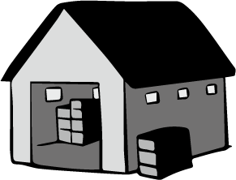
 | 中間処理施設

 |  |  | 産業廃棄物 | 処理後の 産業廃棄物

 |  |  |  |  |  |  | 委託処理

 | 埋立処分場

 |  |  |  |  |  |  | 埋立処分

